投标答疑汇总表
招标答疑汇总表
项目名称 |  | 科达机电高端装备智能制造工厂办公楼暖通工程
招标单位(名称) |  | 安徽科达机电股份有限公司
答疑回复时间 |  | 2024-08-08
序号 | 投标方所提问题 | 类别 | 所提疑问处的页码或编号 | 截图 | 招标人回复
1 | 招标内容里面含空调电柜、电缆是否要含在报价里面。（没有清单）。 | 招标文件问题 | 第一部分第二页招标内容 |  | 包含空调电缆，桥架、综合考虑至单价内。
2 | 分部分项工程量清单里面内机只有天井式一款送风形式。图纸上两种送风形式内机。（侧出风/四面出风）。是否分清报价。 | 招标文件问题 | 招标文件经济包分部分项表 | 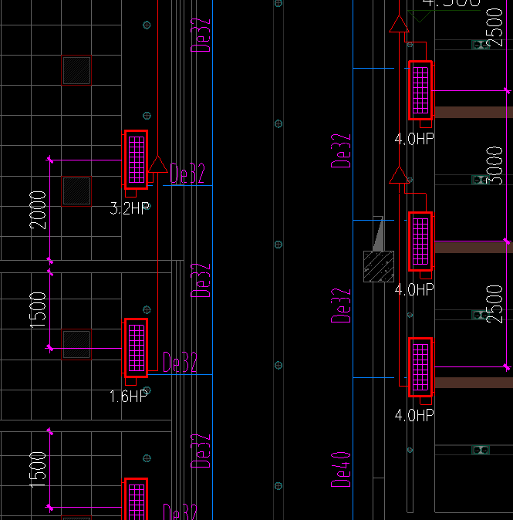 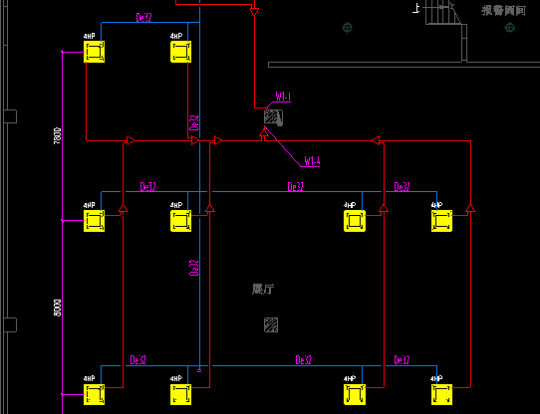 | 不分开报价，综合考虑，按图施工。
3 | 分部分项工程量清单里空调冷媒管径与外机配置不符。 外机管径应为： Φ4.13 Ф38.1Φ34.9 Φ28.6（清单里面没有） | 招标文件问题 | 招标文件经济包分部分项表 |  | 清单内为常用规格型号，各品牌生产厂家管径不一致； 1、关于管径偏差，投标方可附技术偏离表于技术标内。 2、按照招标人的工程量清单报价，如进场实际施工中发现有需要更改的，再行沟通确定。
4 | 招标文件附件三的品牌范围表要求空调主机、内机为格力、美的、大金、海尔、三菱、松下，三菱品牌，其中三菱品牌描述不清楚，目前市场上挂三菱的品牌较多，有些打着三菱擦边球的品牌也自称三菱，需甲方明确三菱品牌是否为三菱重工，谢谢。 | 招标文件问题 | 招标文件附件3：经经济包，品牌方围表 |  | 三菱重工和三菱重工海尔。
5 | 技术包-项目说明需求：三楼电梯井强电间至楼顶屋面的所有电缆，包括控制箱，电源箱，室外机基础是否包含在本次招标范围内？请贵方给予回复。 | 招标文件问题 | 页码1 |  | 包含在内。
6 | 清单中室外机最大有40hp，冷媒管径一般涉及到φ38.1，目前清单中没有大号的冷媒管，如按照清单进行报价，后期实际安装涉及到大号冷媒管经，改如何界定这个事情？ | 其他问题 | E.1 分部分项工程量清单与计价表（竖表） |  | 清单内为常用规格型号，各品牌生产厂家管径不一致； 1、关于管径偏差，投标方可附技术偏离表于技术标内。 2、按照招标人的工程量清单报价，如进场实际施工中发现有需要更改的，再行沟通确定。
7 | 清单中有品牌范围表，空调主机、内机有三菱品牌，市场上有三菱重工,三菱电机,三菱海尔，三菱品牌指的是具体哪一款? | 其他问题 | 清单中品牌范围表 |  | 三菱重工和三菱重工海尔。

